등록자료
<별첨 3>

민간투자사업 평가위원 등록신청서
 |  |  |  |  |  |  |  |  |  |  |  |  | 작성 시 주의사항
1. 전문분야 | 기타분야 |  |  |  |  |  |  | 세부전공분야1 |  |  | 토질및기초 |  | 1. 녹색셀 부분은 직접 입력하지 마시고 반드시 오른쪽 하단의 화살표를 클릭하여 선택하시기 바랍니다. 수정하실 때에는 delete키 또는 backspace키를 누르시기 바랍니다.
 |  |  |  |  |  |  |  | 세부전공분야2
2. 인적사항 | 성명 |  |  |  |  |  |  |  |  |  | 휴대폰
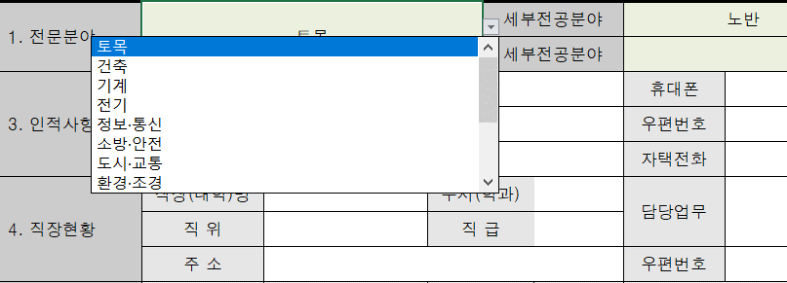
 | 주소 |  |  |  |  |  |  |  |  |  | 우편번호
 | e-mail |  |  |  |  |  |  |  |  |  | 자택전화
3. 직장현황 | 직장(대학)명 |  |  |  |  |  | 부서(학과) |  |  |  | 담당업무
 | 직 위 |  |  |  |  |  | 직 급
 | 주 소 |  |  |  |  |  |  |  |  |  | 우편번호
4. 학력사항 | 학위취득년월 |  |  |  | 출신학교 |  | 학위구분 |  | 졸업구분 |  | 전 공 분 야
 | 2019 | 년 | 12 | 월
(최종학력부터 작성)

5. 자 격 증 | 취득년월 |  |  |  | 자 격 증 명 |  |  |  |  |  | 자격증번호 | 인가·관리기관
 | 2019 | 년 | 2 | 월 |  |  |  |  |  |  |  |  | 2. 셀추가 및 삭제 등의 변경을 하지 말아주시기 바랍니다.
(상위등급부터 작성)

6. 경력사항 | 근무기간 |  |  |  |  |  | 근무처 |  |  | 직 위 | 주요업무
 | 2019 | 년 | 2 | 월 | ~ | 현재 |  |  |  |  | 예) 계획, 설계, 시공, 연구 등

(최근주요경력 위주 작성)

7. 수행경험 | 민투법 민간투자사업 관련 업무 수행경험 유무 |  |  |  |  |  |  |  |  | 없음

상기 내용이 허위로 밝혀지는 경우에는 민·형사상의 모든 책임을 질 것을 서약합니다.

 |  |  |  |  |  |  |  | 20 년 |  | 월 | 일

 |  |  |  |  |  |  |  | 작성자 : |  |  |  | (인)

서울연구원 귀중
※ 재직증명서 및 자격요건을 증명할 수 있는 자료(박사학위증명서, 기술사 자격증 등)를 그림파일로 스캔하여 등록신청서와 함께 메일송부하여야 합니다.

